медиаплан
Рекламная кампания: БИЗНЕС КЛАСС, минимальные ставки, листовки, буклеты до 30 гр.
Серым цветом выделены сдвоенные составы
Номер поезда | Пункт назначения поезда | Период размещения | Количество месяцев за период размещения | Количество дней за период размещения | Кол-ва вагонов |  |  | Кол-во рекламных мест | Площадь рекламоносителей, м.кв. | Стоимость размещения 1 РМ в месяц (без НДС) | Кол-во пассажиров | Итого стоимость за период руб. (без учета НДС)
 |  |  |  |  | турист | бизнес | 1-ый
Москва
7,001 | Нижний Новгород - Москва | месяц | 1 | 30 | 7 | 0 | 0 | 123 | 63.42 | 1,850.00 | 26,520 | 227,550.00
7,002 | Нижний Новгород - Москва | месяц | 1 | 30 | 7 | 0 | 0 | 123 | 63.42 | 1,850.00 | 26,520 | 227,550.00
7,003 | Санкт-Петербург - Москва | месяц | 1 | 30 | 7 | 0 | 0 | 123 | 63.42 | 1,850.00 | 26,520 | 227,550.00
7,004 | Санкт-Петербург - Москва | месяц | 1 | 30 | 7 | 0 | 0 | 123 | 63.42 | 1,850.00 | 26,520 | 227,550.00
7,005 | Санкт-Петербург - Москва | месяц | 1 | 30 | 7 | 0 | 0 | 123 | 63.42 | 1,850.00 | 26,520 | 227,550.00
7,006 | Санкт-Петербург - Москва | месяц | 1 | 30 | 7 | 0 | 0 | 123 | 63.42 | 1,850.00 | 26,520 | 227,550.00
7,007 | Санкт-Петербург - Москва | месяц | 1 | 30 | 14 | 0 | 0 | 246 | 126.84 | 1,850.00 | 53,040 | 455,100.00
7,008 | Санкт-Петербург - Москва | месяц | 1 | 30 | 7 | 0 | 0 | 123 | 63.42 | 1,850.00 | 26,520 | 227,550.00
7,009 | Санкт-Петербург - Москва | месяц | 1 | 30 | 7 | 0 | 0 | 123 | 63.42 | 1,850.00 | 26,520 | 227,550.00
7,010 | Санкт-Петербург - Москва | месяц | 1 | 30 | 14 | 0 | 0 | 246 | 126.84 | 1,850.00 | 53,040 | 455,100.00
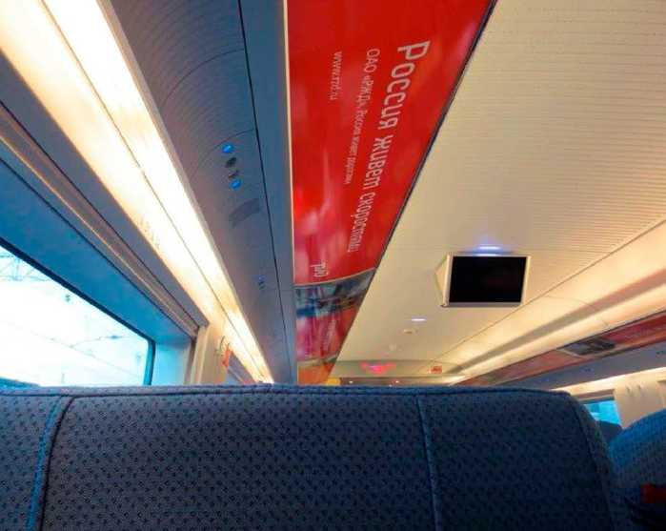

 | Мин. размещение: один состав
 | Стоимость изготовления тиража рассчитывается отдельно

